Schritt 1 - Baum malen
 | Schritt 1 - Baum malen
 | Spalten schmaler machen
 | Hintergrundfarben hinzufügen
 | Fügen Sie einen Stern mit Hilfe der Zeichentabelle und der Schriftart Wingdings ein
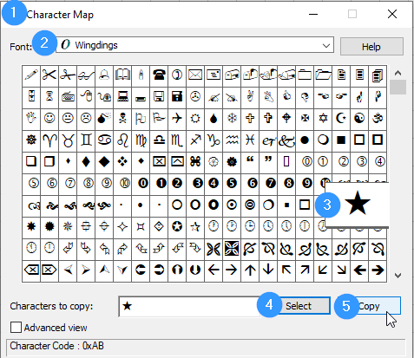

«

 | Nachdem Sie das Sternzeichen kopiert haben, fügen Sie es in die Zelle oberhalb des Baums ein; es sieht wie folgt aus «

 | Ändern Sie die Schriftart, Größe und Farbe der "Sternzelle", damit sie wie ein Stern aussieht.
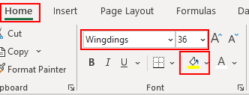

Schritt 3 - Formatieren
 |  |  |  |  |  |  |  |  |  |  |  |  | Schritt 3 - Formatieren
 |  |  |  |  |  |  |  |  |  |  |  |  | Alle Baumzellen auswählen und bedingte Formatierung hinzufügen
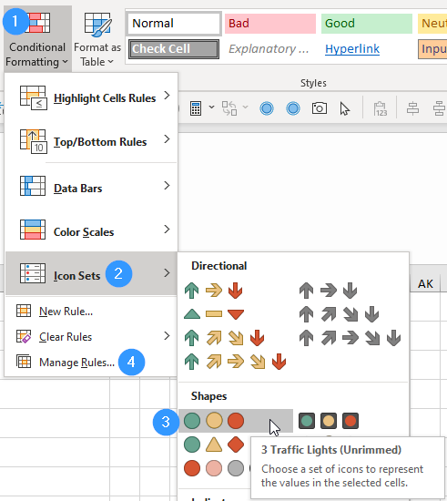

 |  |  |  |  |  | «
 |  |  |  |  |  | 1
 |  |  |  |  | 1 | 3 | 3
 |  |  |  | 3 | 1 | 2 | 1 | 1
 |  |  | 3 | 3 | 2 | 2 | 2 | 2 | 3
 |  | 2 | 1 | 3 | 1 | 1 | 3 | 3 | 3 | 1
 | 2 | 3 | 2 | 2 | 3 | 3 | 1 | 3 | 1 | 2 | 3
 | 2 | 2 | 3 | 1 | 1 | 3 | 2 | 3 | 2 | 3 | 1
2 | 2 | 1 | 1 | 2 | 3 | 2 | 3 | 1 | 2 | 3 | 2 | 2
 |  | 3 | 3 | 1 | 3 | 2 | 2 | 1 | 2 | 1

 |  |  |  |  |  |  |  |  |  |  |  |  | Dann "Regeln verwalten"
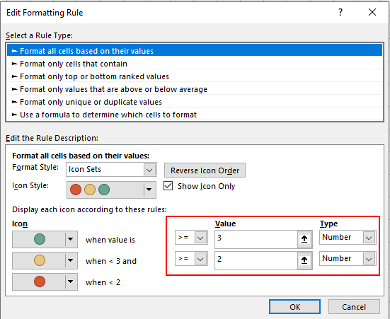

 |  |  |  |  |  |  |  |  |  |  |  |  | Wenn Sie den Stern auch animieren möchten, fügen Sie der Sternzelle 3 bedingte Formate wie folgt hinzu.
 |  |  |  |  |  |  |  |  |  |  |  |  | Wählen Sie die Sternzelle, dann Bedingte Formatierung, Neue Regel…
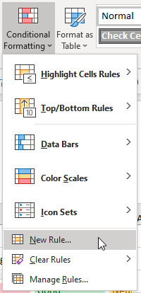

 |  |  |  |  |  |  |  |  |  |  |  |  | Wählen Sie "Formel verwenden..." und stellen Sie die Schriftfarbe basierend auf dem Wert in einer Baumzelle (z.B. P8) ein
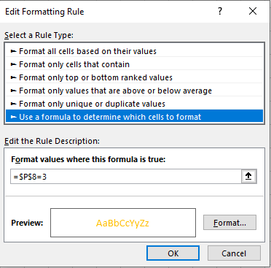

 |  |  |  |  |  |  |  |  |  |  |  |  | Wiederholen Sie dies für die beiden anderen möglichen Werte mit unterschiedlichen Schriftfarben
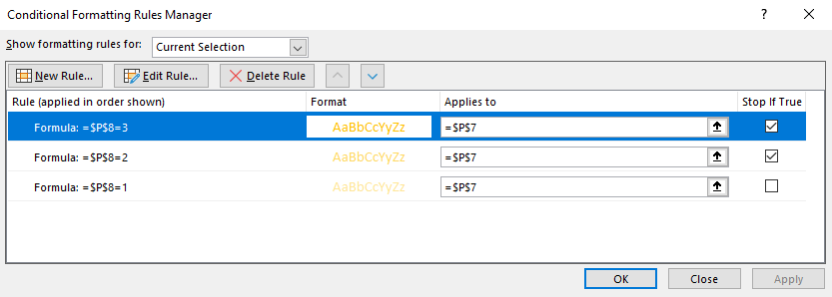

 |  |  |  |  |  |  |  |  |  |  |  |  | Sie können Rasterlinien entfernen, wenn Sie ein "saubereres" Aussehen für Ihr Blatt wünschen
